UBR
 |  |  | SISTEMA DIF CUQUIO
 |  |  | Dec-2021
 |  |  | INVENTARIO GENERAL DE BIENES MUEBLES EN RESGUARDO

 |  |  | UBR

 |  |  |  | condiciones
 |  |  | Descripcion | B | R | M | Ubicación Fisica | observaciones

DIF | UBR | 001 | 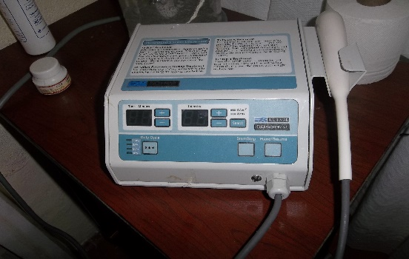 ultrasonido | X |  |  | Unidad Basica de Rehabilitacion
DIF | UBR | 002 | 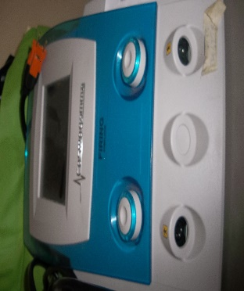 electro estimulador Cosmogamma | X |  |  | Unidad Basica de Rehabilitacion
DIF | UBR | 003 | 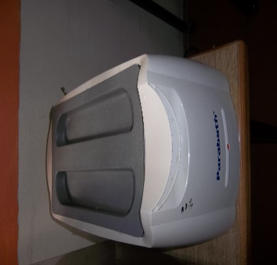 parafinero Paraboth | X |  |  | Unidad Basica de Rehabilitacion
DIF | UBR | 004 | 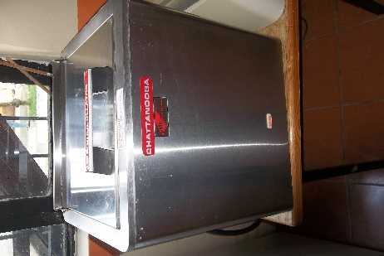 Hidrocollator Chattonooga |  | x |  | Unidad Basica de Rehabilitacion
DIF | UBR | 005 | 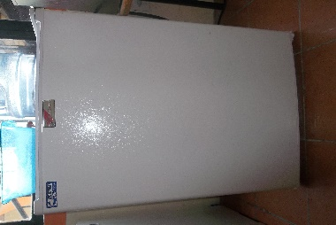 Refrigerador para compresas Chattanooga | X |  |  | Unidad Basica de Rehabilitacion
DIF | UBR | 006 | 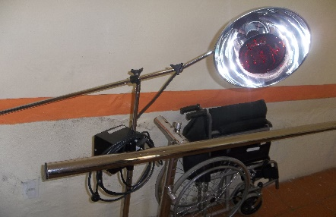 Lámpara de Infrarrojo | X |  |  | Unidad Basica de Rehabilitacion
DIF | UBR | 007 | 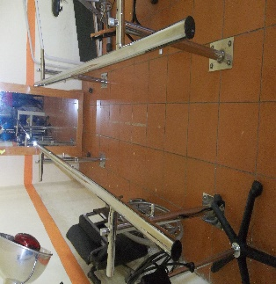 Barras paralelas |  | x |  | Unidad Basica de Rehabilitacion
DIF | UBR | 008 | 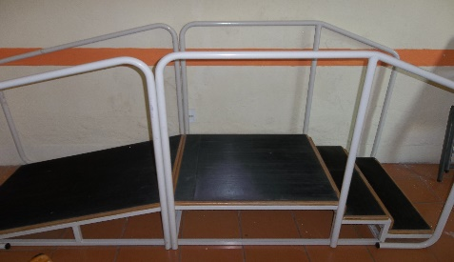 módulo Rampa |  | x |  | Unidad Basica de Rehabilitacion
DIF | UBR | 009 | 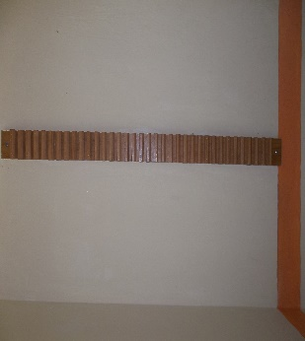 Escalerilla digital de madera | X |  |  | Unidad Basica de Rehabilitacion
DIF | UBR | 010 | espejo de postura | X |  |  | Unidad Basica de Rehabilitacion
DIF | UBR | 011 | 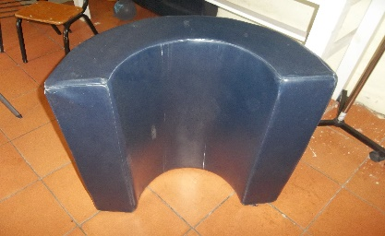 medio cilindro | X |  |  | Unidad Basica de Rehabilitacion
DIF | UBR | 012 | medio cilindro | X |  |  | Unidad Basica de Rehabilitacion
DIF | UBR | 013 | 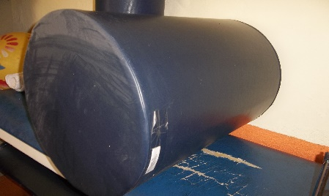 cilindro | X |  |  | Unidad Basica de Rehabilitacion
DIF | UBR | 014 | 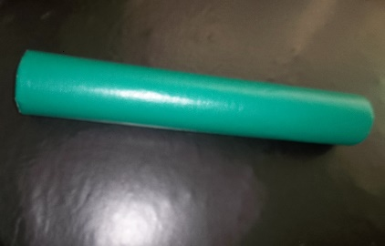 cilindro verde |  | x |  | Unidad Basica de Rehabilitacion
DIF | UBR | 015 | 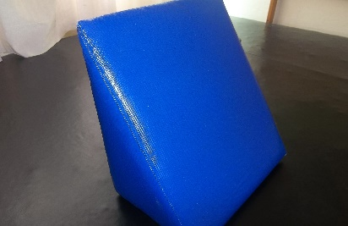 cuña canasta |  | x |  | Unidad Basica de Rehabilitacion
DIF | UBR | 016 | 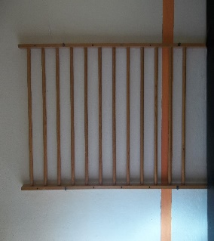 Barra sueca |  | x |  | Unidad Basica de Rehabilitacion
DIF | UBR | 017 | 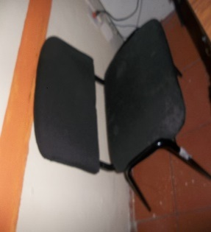 silla acoginada negra |  | x |  | Unidad Basica de Rehabilitacion
DIF | UBR | 018 | 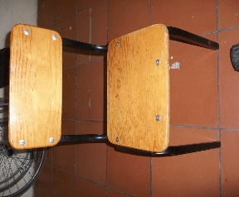 Silla Infantil |  | x |  | Unidad Basica de Rehabilitacion
DIF | UBR | 019 | base individual | X |  |  | Unidad Basica de Rehabilitacion
DIF | UBR | 020 | 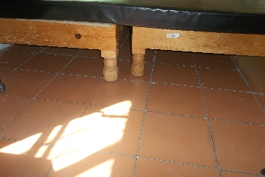 base individual | X |  |  | Unidad Basica de Rehabilitacion
DIF | UBR | 021 | 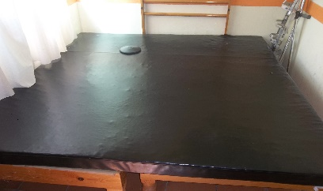 colchon neurológico |  | X |  | Unidad Basica de Rehabilitacion
DIF | UBR | 022 | 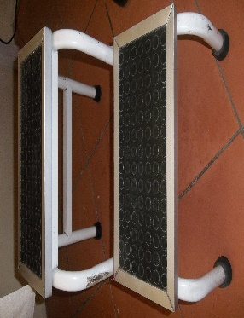 Escabel |  | x |  | Unidad Basica de Rehabilitacion
DIF | UBR | 023 | 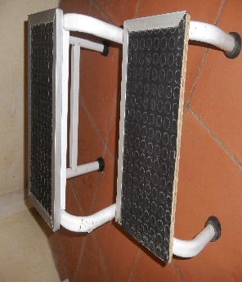 Escabel |  |  | x | Unidad Basica de Rehabilitacion
DIF | UBR | 024 | 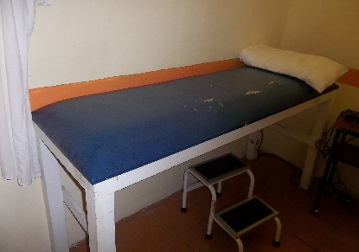 camilla fija |  |  | x | Unidad Basica de Rehabilitacion
DIF | UBR | 025 | camilla fija |  |  | x | Unidad Basica de Rehabilitacion
DIF | UBR | 026 | 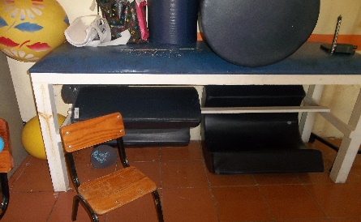 camilla fija |  | x |  | Unidad Basica de Rehabilitacion
DIF | UBR | 027 | 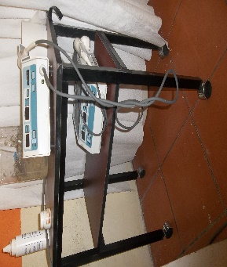 mesa con ruedas |  | x |  | Unidad Basica de Rehabilitacion
DIF | UBR | 028 | 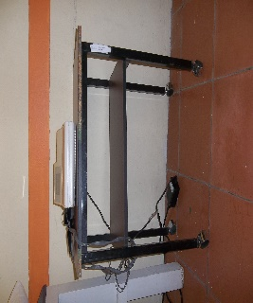 mesa con ruedas |  | x |  | Unidad Basica de Rehabilitacion
DIF | UBR | 029 | 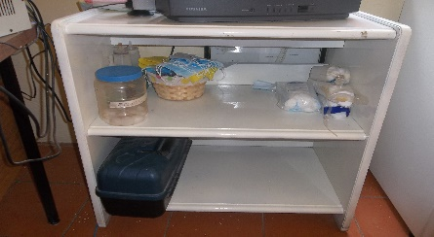 Mesa TV color blanca |  | x |  | Unidad Basica de Rehabilitacion
DIF | UBR | 030 | 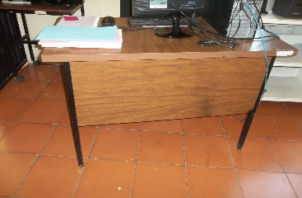 escritorio de madera |  | x |  | Unidad Basica de Rehabilitacion
DIF | UBR | 031 | Negatoscopio | X |  |  | Unidad Basica de Rehabilitacion
DIF | UBR | 032 | 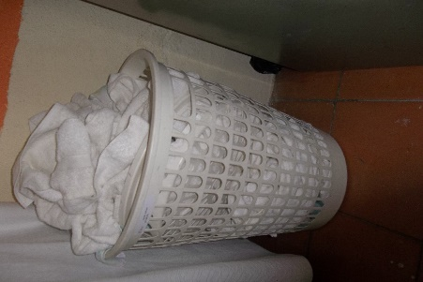 canasto de ropa |  | x |  | Unidad Basica de Rehabilitacion
DIF | UBR | 033 | 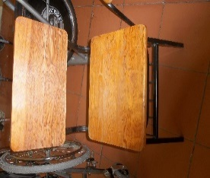 silla infantil |  | x |  | Unidad Basica de Rehabilitacion
DIF | UBR | 034 | silla naranja plastico |  | x |  | Unidad Basica de Rehabilitacion
DIF | UBR | 035 | 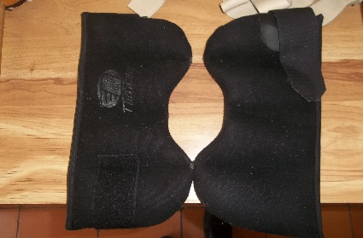 2 polainas negras | x |  |  | Unidad Basica de Rehabilitacion
DIF | UBR | 036 | 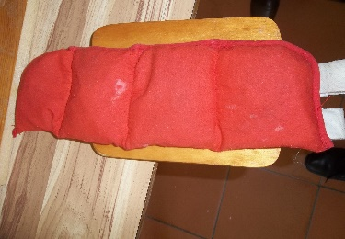 1 polaina roja | x |  |  | Unidad Basica de Rehabilitacion
DIF | UBR | 037 | 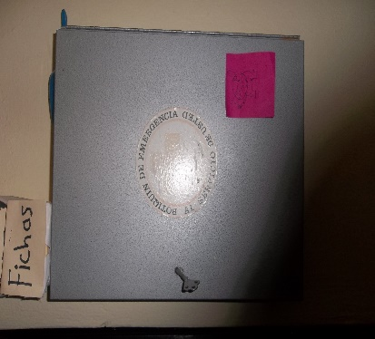 1 botiquin de pared | x |  |  | Unidad Basica de Rehabilitacion
DIF | UBR | 038 | 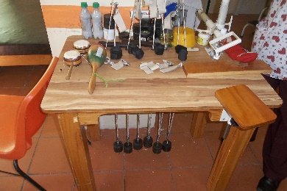 mesa Kanabel |  |  | x | Unidad Basica de Rehabilitacion
DIF | UBR | 039 | 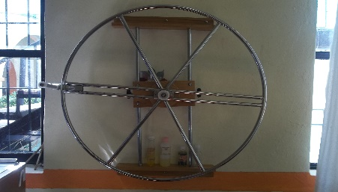 Pvalo |  |  | x | Unidad Basica de Rehabilitacion
DIF | UBR | 040 | 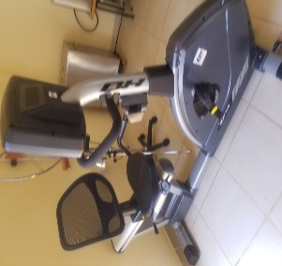 Bicicleta Fija horizontal magnetica | x |  |  | Unidad Basica de Rehabilitacion
DIF | UBR | 041 | Caminadora grado medico | x |  |  | Unidad Basica de Rehabilitacion
DIF | UBR | 042 | Colchon p/terapia de 200x200x10 espuma altadensida | x |  |  | Unidad Basica de Rehabilitacion
DIF | UBR | 043 | 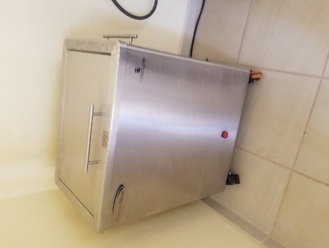 Compresor caliente | x |  |  | Unidad Basica de Rehabilitacion
DIF | UBR | 044 | 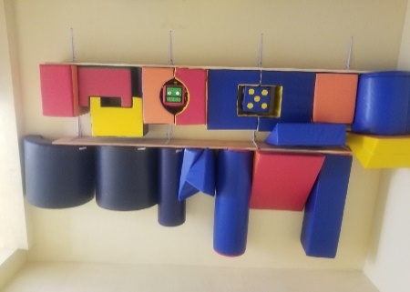 Kit de estimulacion temprana | x |  |  | Unidad Basica de Rehabilitacion
DIF | UBR | 045 | 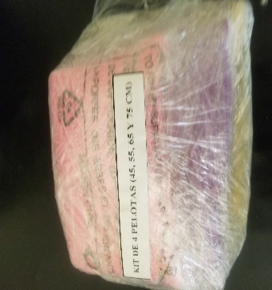 KIT de 4 pelotas | x |  |  | Unidad Basica de Rehabilitacion
DIF | UBR | 046 | 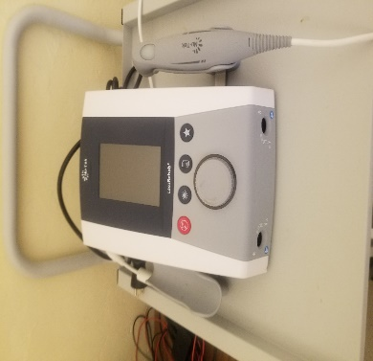 Unidad de terapia laser | x |  |  | Unidad Basica de Rehabilitacion
DIF | UBR | 047 | 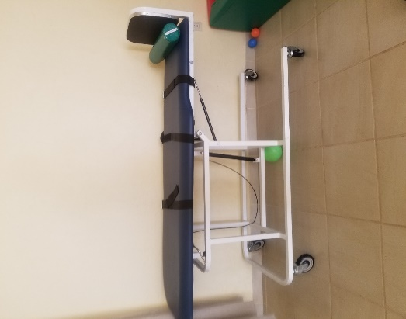 Mesa de Inclinación | x |  |  | Unidad Basica de Rehabilitacion
DIF | UBR | 048 | Paquete de etimulacion | x |  |  | Unidad Basica de Rehabilitacion
DIF | UBR | 049 | Parafinero Clinico therabath | x |  |  | Unidad Basica de Rehabilitacion
DIF | UBR | 050 | 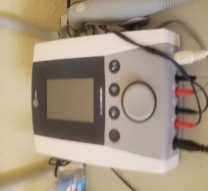 2 Equipo combinado nutek de dos canales de electroes | x |  |  | Unidad Basica de Rehabilitacion
DIF | UBR | 051 | 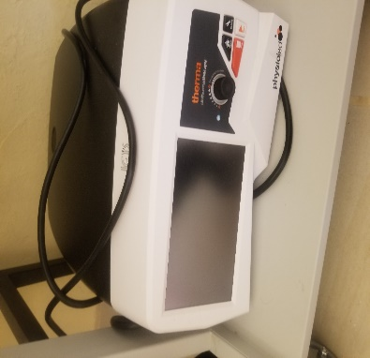 Equipo de transmision energetica capacitiva y resitiva | x |  |  | Unidad Basica de Rehabilitacion
DIF | UBR | 052 | Aire acondicionado Marca MIRAGE Mod. CJF261T | x |  |  | Unidad Basica de Rehabilitacion
DIF | UBR | 053 | 3 carros de traslado | x |  |  | Unidad Basica de Rehabilitacion
DIF | UBR | 054 | Juguetes para terapia ocupacional | x |  |  | Unidad Basica de Rehabilitacion
DIF | UBR | 055 | 2 Balance cushion (azul y verde) | x |  |  | Unidad Basica de Rehabilitacion
DIF | UBR | 056 | Mueble de Madera 4 puertas | x |  |  | Unidad Basica de Rehabilitacion
DIF | UBR | 057 | Equipo de computo | x |  |  | Unidad Basica de Rehabilitacion
DIF | UBR | 058 | Archivero de 4 cajones | x |  |  | Unidad Basica de Rehabilitacion

PREVERP
Sistema DIF Cuquío
Dec-21

INVENTARIO GENERAL DE BIENES MUEBLES EN RESGUARDO

PREVERP

 |  |  |  | Estado
 |  |  | Descripcion | S | B | R | M | Resguardo | Ubicación Fisica | Observaciones
 |  |  |  | N
DIF | PRE | 001 | 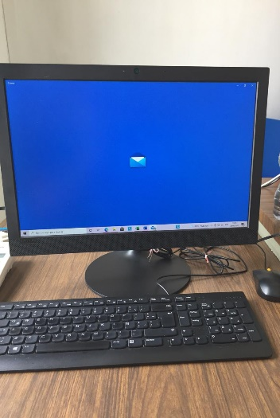 1 EQUIPO DE COMPUTO QUE INCLUYE MONITOR, TECLADO Y MOUSE |  | º |  |  | PREVERP | PREVERP | NINGUNA
DIF | PRE | 002 | 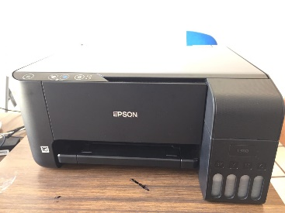 1 IMPRESORA |  | º |  |  | PREVERP | PREVERP | NINGUNA
DIF | PRE | 003 | 1 TELEFONO DE OFICINA |  | º |  |  | PREVERP | PREVERP | NINGUNA
DIF | PRE | 004 | 1 SILLA NEGRA |  | º |  |  | UAVI | PREVERP | NINGUNA
DIF | PRE | 005 | 1 ARCHIVERO |  |  | º |  | PREVERP | PREVERP | NINGUNA
DIF | PRE | 006 | 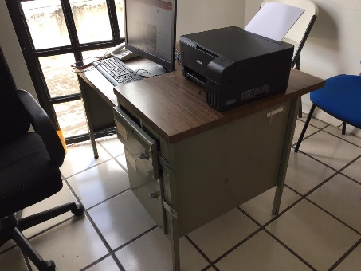 1 ESCRITORIO |  |  | º |  | PREVERP | PREVERP | º

recepción
 |  |  | SISTEMA DIF CUQUIO
 |  |  | Dec-2021
 |  |  | INVENTARIO GENERAL DE BIENES MUEBLES EN RESGUARDO

 |  |  | RECEPCIÓN

 |  |  |  | condiciones |  |  |  | observaciones
 |  |  | Descripcion | B | R | M | Ubicación Fisica

DIF | REC | 001 | 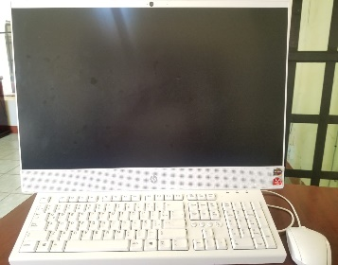 EQUIPO DE COMPUTO HP | x |  |  | Recepción
DIF | REC | 002 | IMPRESORA HP PAGE WIDE PRO MFP 477DW | x |  |  | Recepción
DIF | REC | 003 | COMPUTADOR PANASONIC KX-HTS32 | x |  |  | Recepción
DIF | REC | 004 | TELEFONO PANASONIC KX-T7716 | x |  |  | Recepción
DIF | REC | 005 | 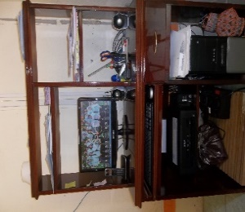 MUEBLE PARA COMPUTADORA | x |  |  | Recepción
DIF | REC | 006 | 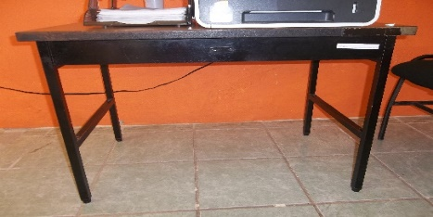 Mesa tubular con base de aglomerado color café | x |  |  | Recepción

ADULTO MAYOR
 |  |  | SISTEMA DIF CUQUIO
 |  |  | Dec-2021
 |  |  | INVENTARIO GENERAL DE BIENES MUEBLES EN RESGUARDO

 |  |  | Area ADULTO MAYOR

 |  |  |  | estado
 |  |  | Descripcion | B | R | M | Ubicación Fisica | Observaciones

DIF | AM- | 001 | 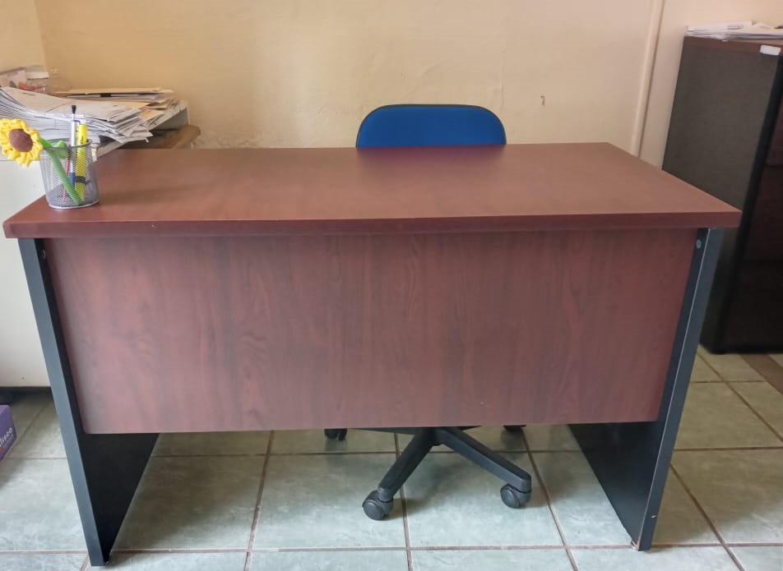 Escritorio de madera color caoba | x |  |  | Oficina Adulto Mayor
DIF | AM- | 002 | 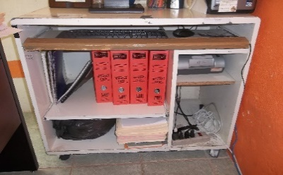 Mesa de aglomerado color banco |  | x |  | Oficina Adulto Mayor
DIF | AM- | 003 | 20 SILLA PLEGADIZA BLANCA | X |  |  | Oficina Adulto Mayor | Cocina
DIF | AM- | 004 | 4 TRAJES DE BAILE FOLCLORICO DE MUJER. | X |  |  | Oficina Adulto Mayor | Oficina Comedor Asistencial
DIF | AM- | 005 | 3 PARES DE BOTIN DE CABALLERO PARA BAILE FOLCLORICO. | X |  |  | Oficina Adulto Mayor | Oficina Comedor Asistencial

Seguridad Alimentaria
 | Sistema DIF Cuquío
 | Dec-21

 | INVENTARIO GENERAL DE BIENES MUEBLES EN RESGUARDO

 | Seguridad Alimentaria

 |  |  |  | Estado
 |  |  | Descripcion | S | B | R | M | Resguardo | Ubicación Fisica | Observaciones
 |  |  |  | N
DIF | SA | 001 | Equipo de computo | X |  |  |  | Seguridad Alimentaria | Desayunos escolares
DIF | SA | 002 | 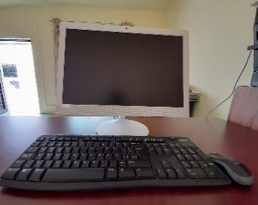 Equipo de computo | X |  |  |  | Seguridad Alimentaria | Desayunos escolares
DIF | SA | 003 |  Escritorio | X |  |  |  | Seguridad Alimentaria | Desayunos escolares
DIF | SA | 004 |  archivero de madera con tres cajones | X |  |  |  | Seguridad Alimentaria | Desayunos escolares
DIF | SA | 005 | Impresora Brother | X |  |  |  | Seguridad Alimentaria | Desayunos escolares
DIF | SA | 006 |  Silla Negra | X |  |  |  | Seguridad Alimentaria | Desayunos escolares
DIF | SA | 007 | Impresora HP | X |  |  |  | Seguridad Alimentaria | Despensas PAAP
DIF | SA | 008 |  Computadora HP Negra | X |  |  |  | Seguridad Alimentaria | Despensas PAAP
DIF | SA | 009 | Escritorio 2 cajones | X |  |  |  | Seguridad Alimentaria | Despensas PAAP
DIF | SA | 010 | Mueble giratorio color miel | X |  |  |  | Seguridad Alimentaria | Despensas PAAP
DIF | SA | 011 | Archivero Metálico de 4 cajones | X |  |  |  | Seguridad Alimentaria | Despensas PAAP
DIF | SA | 012 |  2diablito tubular para cargar | X |  |  |  | Seguridad Alimentaria | Despensas PAAP
DIF | SA | 013 |  4 tarimas largas | X |  |  |  | Seguridad Alimentaria | Despensas PAAP
DIF | SA | 014 | Silla Azul | X |  |  |  | Seguridad Alimentaria | Despensas PAAP
DIF | SA | 015 | Escritorio de madera | X |  |  |  | Seguridad Alimentaria | Mil Dias
DIF | SA | 016 |  Archivero de madera con tres cajones | X |  |  |  | Seguridad Alimentaria | Mil Dias
DIF | SA | 017 | silla | X |  |  |  | Seguridad Alimentaria | Mil Dias
DIF | SA | 018 |  Bascula (nuevo leon) | X |  |  |  | Seguridad Alimentaria | Mil Dias

dirección
 |  |  | SISTEMA DIF CUQUIO
 |  |  | Dec-2021
 |  |  | INVENTARIO GENERAL DE BIENES MUEBLES EN RESGUARDO

 |  |  | DIRECCIÓN

 |  |  |  | condiciones |  |  |  | observaciones
 |  |  | Descripcion | B | R | M | Ubicación Fisica

DIF | DIR | 001 |  Ointarrón marca ALFRA |  |  |  | Dirección
DIF | DIR | 002 |  Escritorio de aglomerado con extensión de barra, con 4 cajones | x |  |  | Dirección
DIF | DIR | 003 |  Equipo de Computo ACER | X |  |  | Oficina Desayunos Escolares
DIF | DIR | 004 | Ventilador de torre marca MYTEK modelo 3332R | X |  |  | Dirección
DIF | DIR | 005 | Reloj checador Biometrico Office Time | X |  |  | Dirección
DIF | DIR | 006 |  Camara Canon Powershot SX60HS | X |  |  | Dirección
DIF | DIR | 007 | 2 sillónes grande imitación de piel color café | x |  |  | Dirección
DIF | DIR | 008 |  2 sillónes grandes color chocolate |  | X |  | Dirección | Pasillo, Oficina Uavi
DIF | DIR | 009 | Escritorio de madera color miel, con dos cajones y extensión de barra |  | X |  | Dirección

COCINA
 |  |  | SISTEMA DIF CUQUIO
 |  |  | Dec-2021
 |  |  | INVENTARIO GENERAL DE BIENES MUEBLES EN RESGUARDO

 |  |  | COCINA

 |  |  |  | ESTADO
No. de Inv. |  |  | Descripcion | B | R | M | Ubicación Fisica | Observaciones

DC- | CO- | 001 |  1 CAFETERA | X |  |  | Cocina
DC- | CO- | 002 |  1 ESTUFA | X |  |  | Cocina
DC- | CO- | 003 |  1 CAJONERA DE PLASTICO | X |  |  | Cocina
DC- | CO- | 004 |  1 LICUADORA COMPLETA | X |  |  | Cocina
DC- | CO- | 005 | Refriguerador Whirlpool | X |  |  | Cocina

Desarrollo Comunitario
 | Sistema DIF Cuquío
 | Dec-21

 | INVENTARIO GENERAL DE BIENES MUEBLES EN RESGUARDO

 | DESARROLLO COMUNITARIO

 |  |  |  | Estado
 |  |  | Descripcion | S | B | R | M | Resguardo | Ubicación Fisica | Observaciones
 |  |  |  | N
DIF | DC | 001 | Escritorio de madera color natural |  | x |  |  | Desarrollo comunitario | Desarrollo comunitario
DIF | DC | 002 |  Impresora Canon G2110 negra |  | x |  |  | Desarrollo comunitario | Desarrollo comunitario
DIF | DC | 003 |  Equipo de computo Compaq 18 color negro con gris |  |  | X |  | Desarrollo comunitario | Desarrollo comunitario
DIF | DC | 004 |  Escritorio de MDF Color Caoba |  |  | x |  | Desarrollo comunitario | Desarrollo comunitario

OFICINA COMEDOR
 |  |  | SISTEMA DIF CUQUIO
 |  |  | Dec-21
 |  |  | INVENTARIO GENERAL DE BIENES MUEBLES EN RESGUARDO

 |  |  | Area OFICINA COMEDOR ASISTENCIAL

 |  |  |  | estado
 |  |  | Descripcion | B | R | M | Ubicación Fisica | Observaciones

DIF | OCA | 001 | Gabinete metálico | x |  |  | Oficina del Comedor Asistencial
DIF | OCA | 002 |  Mesa de madera multiusos | X |  |  | Oficina del Comedor Asistencial
DIF | OCA | 003 |  2 Anaquel metalico |  |  | X | Oficina del Comedor Asistencial
DIF | OCA | 004 |  Escritorio |  |  | X | Oficina del Comedor Asistencial
DIF | OCA | 005 | Cubo grande de madera | X |  |  | Oficina del Comedor Asistencial
DIF | OCA | 006 |  Equipo de Computo | X |  |  | Oficina del Comedor Asistencial
DIF | OCA | 007 |  Impresora Canon | X |  |  | Oficina del Comedor Asistencial

comedor
 |  |  | SISTEMA DIF CUQUIO
 |  |  | Dec-21
 |  |  | INVENTARIO GENERAL DE BIENES MUEBLES EN RESGUARDO

 |  |  | Comedor Asistencial para Adulto Mayor

 |  |  |  | Estado
No. de Inv. |  |  | Descripcion | S | B | R | M | Ubicación Fisica | Observaciones
 |  |  |  | N
DIF | CA- | 001 |  Refrigerador Marca MABE | X |  |  |  | Comedor Asistencial
DIF | CA- | 002 |  Gabinete universal | X |  |  |  | Comedor Asistencial
DIF | CA- | 003 | 3 Anaqueles | X |  |  |  | Comedor Asistencial
DIF | CA- | 004 | Mesa trabajo | X |  |  |  | Comedor Asistencial
DIF | CA- | 005 |  3 Tablones plegadizos | X |  |  |  | Comedor Asistencial
DIF | CA- | 006 | Budinera de 26 centimetros | X |  |  |  | Comedor Asistencial
DIF | CA- | 007 | Budinera de 32 centimetros | X |  |  |  | Comedor Asistencial
DIF | CA- | 008 |  Budinera de 40 centimetros | X |  |  |  | Comedor Asistencial
DIF | CA- | 009 | Olla alta recta | X |  |  |  | Comedor Asistencial
DIF | CA- | 010 | Olla alta recta capacidad 16 lts | X |  |  |  | Comedor Asistencial
DIF | CA- | 011 |  Colador escurridor de verduras | X |  |  |  | Comedor Asistencial
DIF | CA- | 012 | BOWL | X |  |  |  | Comedor Asistencial
DIF | CA- | 013 |  Extintor | X |  |  |  | Comedor Asistencial
DIF | CA- | 014 |  Vaporera 30 Lts. Acero Inoxidable | X |  |  |  | Comedor Asistencial
DIF | CA- | 015 |  1 Cazuela 50 Lts. Acero Inoxidable | X |  |  |  | Comedor Asistencial
DIF | CA- | 016 | 2 Coladores de Acero Inoxidable | X |  |  |  | Comedor Asistencial
DIF | CA- | 017 | 1 Batidora | X |  |  |  | Comedor Asistencial
DIF | CA- | 018 | Refrigerador Marca Ibera | X |  |  |  | Comedor Asistencial
DIF | CA- | 019 |  Estufa coriant | X |  |  |  | Comedor Asistencial
DIF | CA- | 020 | Quemador coriant | X |  |  |  | Comedor Asistencial
DIF | CA- | 021 |  Mesa de trabajo | X |  |  |  | Comedor Asistencial
DIF | CA- | 022 | Vajilla 12 piezas | X |  |  |  | Comedor Asistencial
DIF | CA- | 023 |  2 Vaporeras | X |  |  |  | Comedor Asistencial
DIF | CA- | 024 | Licuadora | X |  |  |  | Comedor Asistencial
DIF | CA- | 025 |  Rebanador deAlimentos TUR MIX | X |  |  |  | Comedor Asistencial
DIF | CA- | 026 | Budinera | X |  |  |  | Comedor Asistencial
DIF | CA- | 027 | Budinera | X |  |  |  | Comedor Asistencial
DIF | CA- | 028 | Batidora | X |  |  |  | Comedor Asistencial
DIF | CA- | 029 | 2 Ventiladores | X |  |  |  | Comedor Asistencial

UAVI
 | Sistema DIF Cuquío
 | Dec-21

 | INVENTARIO GENERAL DE BIENES MUEBLES EN RESGUARDO

 |  |  | UAVI
 | Unidadad de Atencion a la Violencia Intrafamiliar

No. de Inv. |  |  |  | Estado
 |  |  | Descripcion | S | B | R | M | Resguardo | Ubicación Fisica | Observaciones
 |  |  |  | N
DIF | UAVI | 001 |  Escritorios ejecutivos |  | X |  |  | UAVI | Juridico
DIF | UAVI | 002 | archiveros de 4 gavetas |  | X |  |  | UAVI | Juridico
DIF | UAVI | 003 |  centro de trabajo para cómputo |  | X |  |  | UAVI | Juridico
DIF | UAVI | 004 | Equipo de Computo lenovo |  | X |  |  | UAVI | Juridico
DIF | UAVI | 005 |  sillas giratorias |  | X |  |  | UAVI | Juridico | Juridico, Psicologia, Desarrollo comunitario, Trabajo Social DIF
DIF | UAVI | 006 | sillas fijas para visita |  | X |  |  | UAVI | Juridico
DIF | UAVI | 007 | Laptop Lenovo y funda |  | X |  |  | UAVI | Juridico
DIF | UAVI | 008 | Video Proyector Epson |  | x |  |  | UAVI | Juridico
DIF | UAVI | 009 |  Television Marca INSIGNIA 32 Pulgadas |  | x |  |  | UAVI | Juridico | Sala UAVI
DIF | UAVI | 010 |  1 Antena RCA |  | x |  |  | UAVI | Juridico | Sala UAVI
DIF | UAVI | 011 |  1 Blu/ray/DVD/player-Sony |  | x |  |  | UAVI | Juridico
DIF | UAVI | 012 | BOCINA DAEWOO AMPLIFICADA DE 15" |  | X |  |  | UAVI | Juridico
DIF | UAVI | 013 |  Impresora Brother |  | x |  |  | UAVI | Juridico
DIF | UAVI | 014 | 3 Sillas Secretarial |  | x |  |  | UAVI | Juridico | 1 Juridico, 1 T.S. UAVI, Psicologia UAVI
DIF | UAVI | 015 |  Escritorios ejecutivos |  | X |  |  | UAVI | Juridico | Trabajo Social UAVI
DIF | UAVI | 016 | Equipo de computo samsung |  | x |  |  | UAVI | Juridico | Trabajo Social UAVI
DIF | UAVI | 017 | Archivero 4 gabinetes |  | x |  |  | UAVI | Juridico | Trabajo Social UAVI
DIF | UAVI | 018 |  Equipo de computo hp |  | X |  |  | UAVI | Psicologia
DIF | UAVI | 019 | Escritorios ejecutivos |  | X |  |  | UAVI | Psicologia
DIF | UAVI | 020 | Archiveros de 4 gavetas |  | X |  |  | UAVI | Psicologia
DIF | UAVI | 021 | MUEBLE AGLOMERADO |  | x |  |  | UAVI | Psicologia
DIF | UAVI | 022 |  Material bibliográfico |  | x |  |  | UAVI | Psicologia
DIF | UAVI | 023 |  Archiveros de 4 gavetas |  | X |  |  | UAVI | Trabajo Social
DIF | UAVI | 024 | Mesa para televisión con entrepaño para DVD |  | X |  |  | UAVI | Trabajo Social
DIF | UAVI | 025 |  Archivero 4 gabinetes |  | x |  |  | UAVI | Trabajo Social
DIF | UAVI | 026 | Escritorio ejecutivo |  | x |  |  | UAVI | Trabajo Social
DIF | UAVI | 027 |  Equipo de Computo |  | x |  |  | UAVI | Trabajo Social
DIF | UAVI | 028 |  Escritorios ejecutivos |  | X |  |  | UAVI | Recepcion DIF
DIF | UAVI | 029 |  mesa redonda para reuniones de trabajo |  | X |  |  | UAVI | Recepcion DIF
DIF | UAVI | 030 |  Librero |  | X |  |  | UAVI | Direccion DIF
DIF | UAVI | 031 |  MULTIFUNCIONAL EPSON L220 |  | x |  |  | UAVI | Direccion DIF

